상품제안서
나빌레라 호작도 자개텀블러 500ml | 상품코드: S45234

 |  |  |  |  |  |  | 02-713-8555 | www.synergygift.co.kr
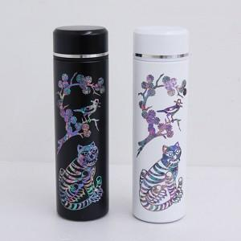

【상세/제작정보】 | <span style="font-size: 14pt;">※ 100개 미만 포장지포장 진행시 개당 350원(VAT별도) 비용 발생 됩니다.</span>

【인쇄/포장옵션】 | 패드1도 / 포장지포장

【공급단가】 | 수량 | 20~ | 100~ | 200~ | 300~ | 500~
*VAT별도 | 단가 | 33,000원 | 30,200원 | 29,700원 | 29,200원 | 28,600원

【상품 URL】 | https://www.synergygift.co.kr:443/src/goods_detail.php?gdno=45234

